Sheet1
เช็คยอดสต๊อก |  |  |  |  |  | ก.ย.
ลำดับที่ | รายการ | จำนวนกล่อง/ลัง | จำนวนชิ้น | รูปพัสดุ |  | เหลือ | โรงเรียนการเรือนเบิกไป 1 ต.ค.69 | พยาบาล 2 ต.ค.69 | วิทยาศาสตร์และเทคโนโลยี 5 ต.ค.69 | เหลือ ต.ค
1 | ซองเอกสารสีขาว 7´10 (500 ซองต่อกล่อง) | 2 | 1,000 |  | 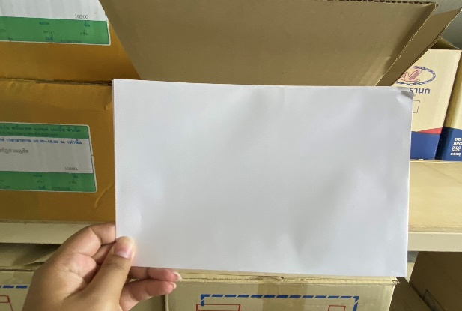 | 0
2 | ซองเอกสารน้ำตาล (มสด) 9´12.3 | 3 | 1,500 | 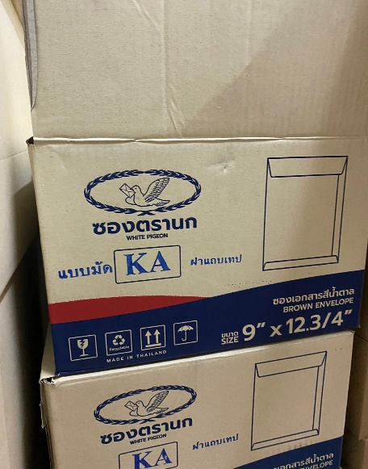 | 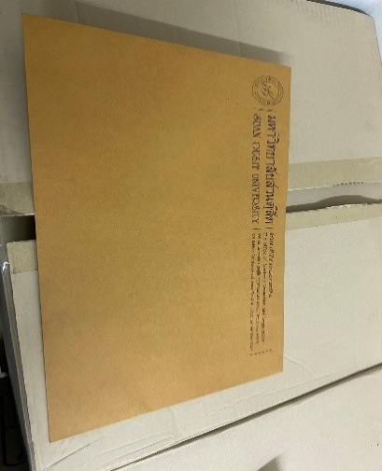 | 0
3 | กระดาษคำตอบ (กล่องละ 2000 ใบ 1 กล่องมี 4 ห่อ ห่อละ 500 ใบ) | 29 | 58,000 |  | 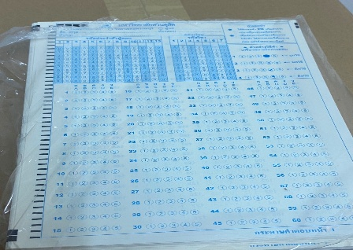 | 34500 | 500 แผ่น | 1000 แผ่น | 1000 แผ่น
4 | ซองขยายข้างมีครุฑ 279´432 (กล่องละ 250 ซอง) | 7 | 1,750 | 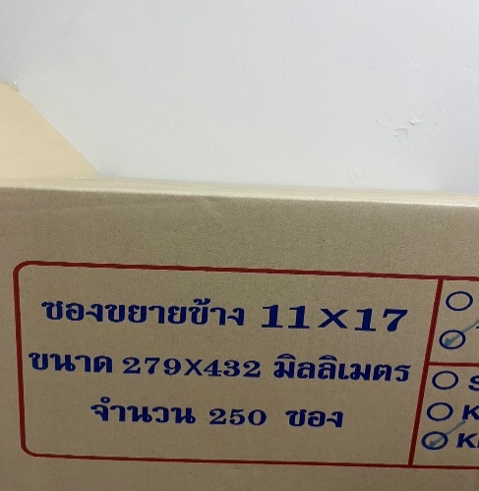 | 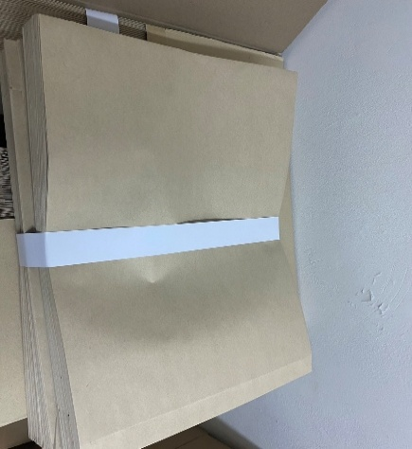 | 5/1250
5 | กระดาษสติ๊กเกอร์แนวนอน ตัดหน้าซองจดหมาย | 9 ซอง | 4,500 |  | 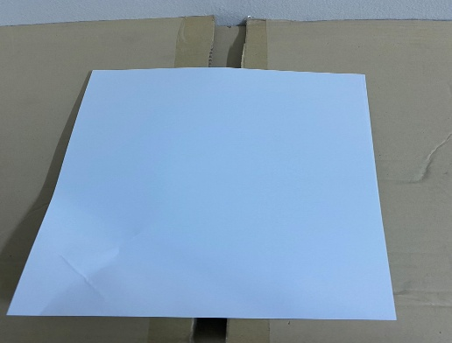 | 9/4500
6 | กระดาษสติ๊กเกอร์แนวตั้ง ติดหน้าซองข้อสอบ | 2 ซอง | 1,000 |  |  | 1/500
7 | กระดาษลายเส้น (ห่อละ 500 แผ่น) | 70 ห่อ | 35,000 | 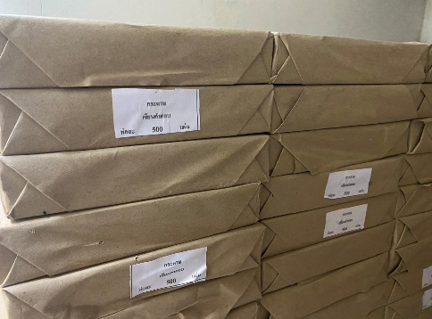 | 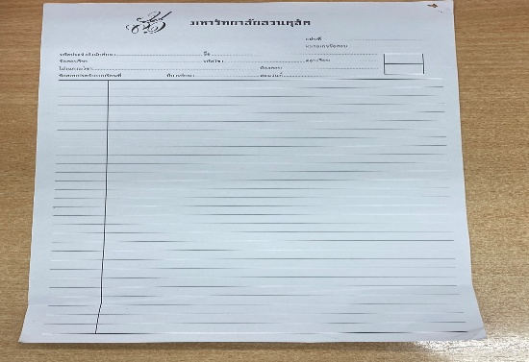 | 47/23500 | 500 แผ่น
8 | กระดาษสติ๊กเกอร์ เต็มแผ่น | 1 ห่อ | 500 |  | 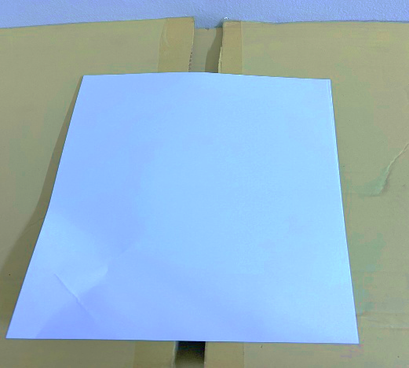 | 0
9 | แบบฟอร์มแก้ I | 5 | 2,500 | 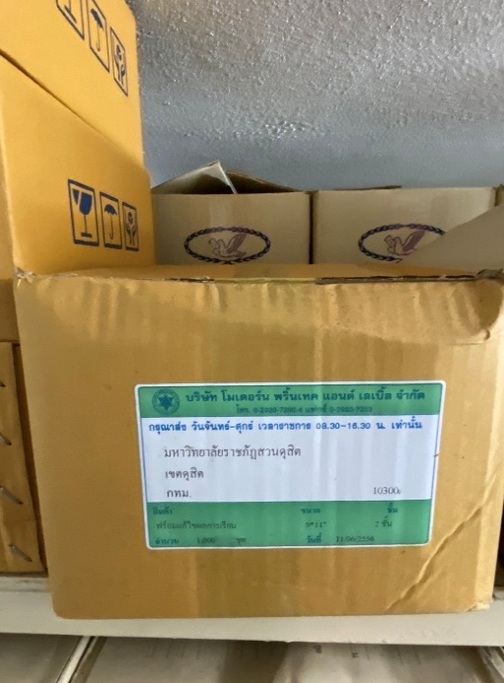 | 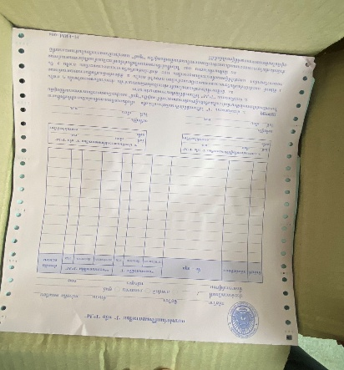 | 5/2500
10 | ซองข้อสอบน้ำตาลไม่ขยายข้างพิมพ์ข้อความ (มสด) | 16 | 4,000 |  | 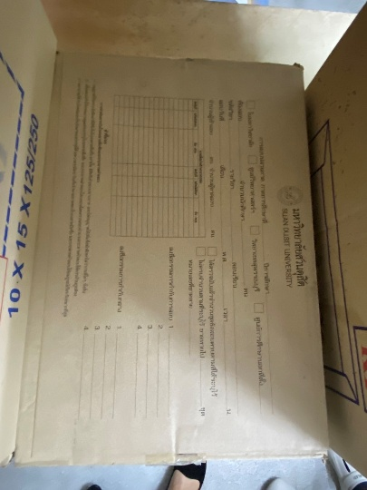 | 3700
11 | ซองเอกสารไม่ขยายข้าง สีน้ำตาล 10´15 นิ้ว (มสด) (กล่องละ 250 ซอง) | 6 | 1,500 | 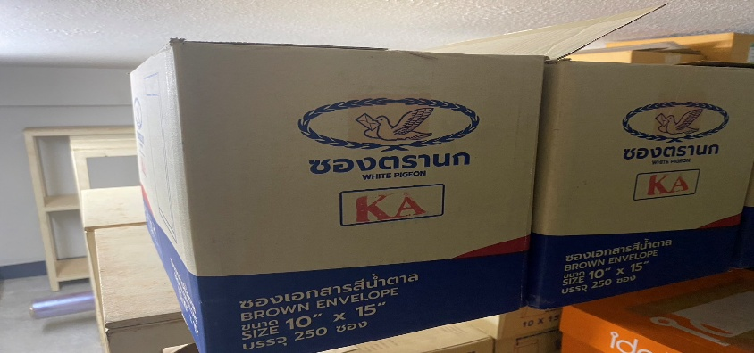 | 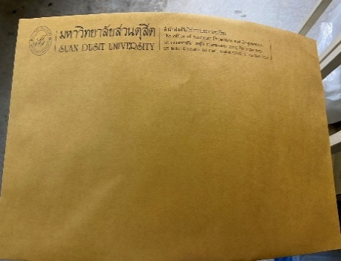 | 6/1500
12 | แบบฟอร์มทรานสคริป(ไทย)ป.ตรี ซองละ 500 ใบ | 3 | 1,500 |  |  | 3/1500
13 | แบบฟอร์มทรานสคริป(อังกฤษ)ป.ตรี ซองละ 500 ใบ | 7 | 3,500 |  |  | 7/3500
14 | ทรานสคริป ป.โท(ไทย) ซองละ 500 ใบ | 2 | 1,000 |  |  | 2/1000
15 | ทรานสคริป ป.โท(อังกฤษ) ซองละ 500 ใบ | 3 | 1,500 |  |  | 3/1500
16 | ใบรับรอง(ไทย)ซองละ 500 ใบ | 4 | 2,000 |  |  | 4/2000
17 | ใบรับรอง(อังกฤษ)ซองละ 500 ใบ | 7 | 3,500 |  |  | 6/3000
18 | คลิปดำNO.108 | 6 |  | 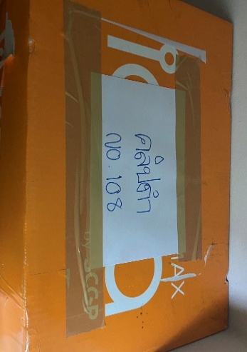 | 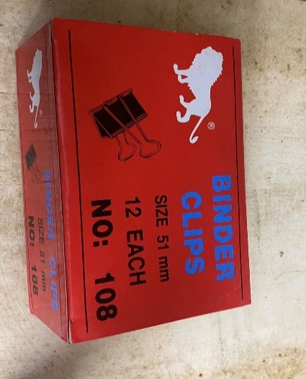 | 6
19 | คลิปดำNO.110 | 4(สีส้ม)1(กล่องA4) |  | 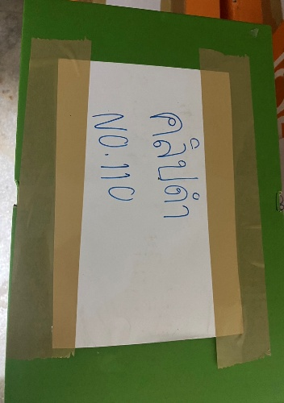 | 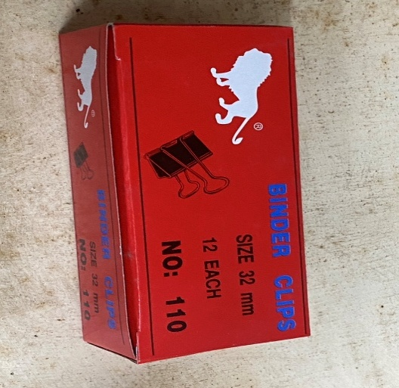 | 4(สีส้ม)1(กล่องA4)
20 | ไส้MAX 10 MM | 1 |  | 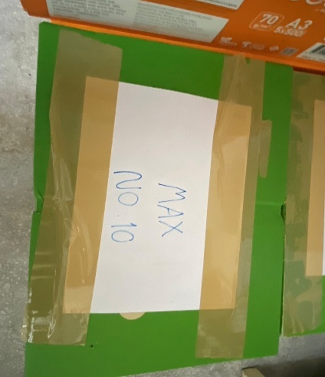 | 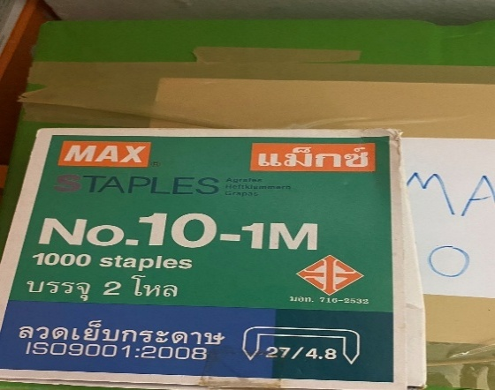 | 1
21 | ไส้MAX 12 | 1 |  | 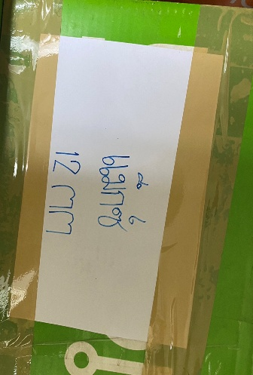 | 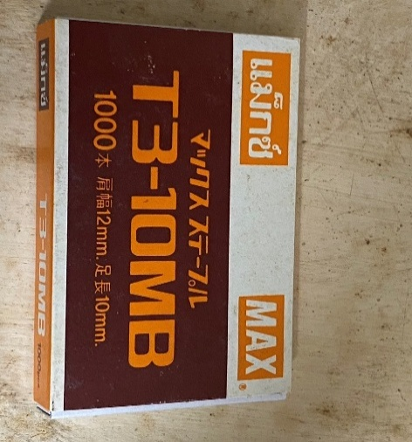 | 1
22 | ซองกันกระแทก 270´327 | 30 | 2,400 |  | 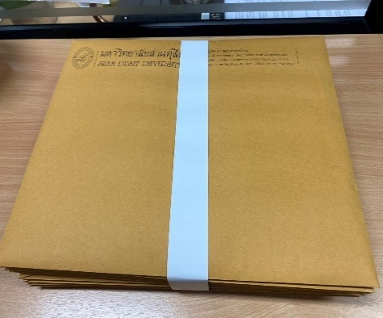 | 30/2400
23 | แฟ้มเสนอ |  | 5 |  | 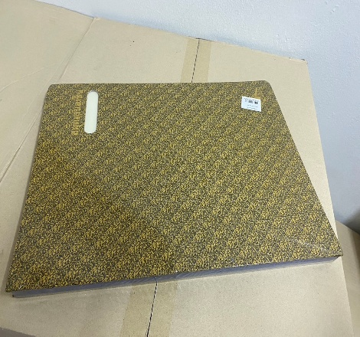 | 5
24 | แม็กเล็ก |  | 7 | 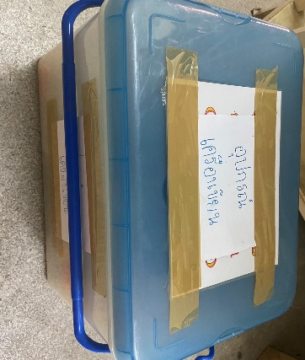 |  | 7
25 | แม็กใหญ่ |  | 5 | 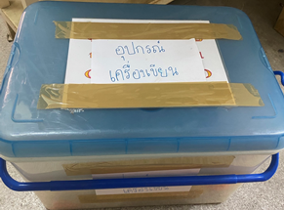 |  | 5
26 | สก็อตเทปใส | 1 แพ็ค | 4 ม้วน |  | 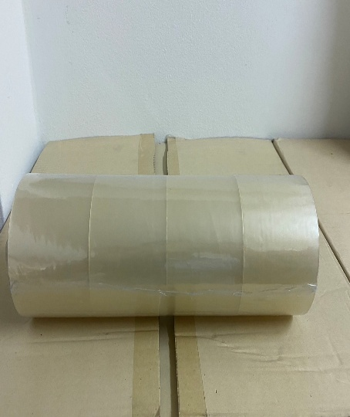 | 4
27 | สก็อตเทปขุ่น | 4 แพ็ค | 27 ม้วน | 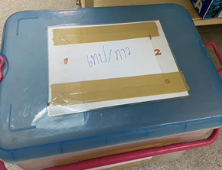 | 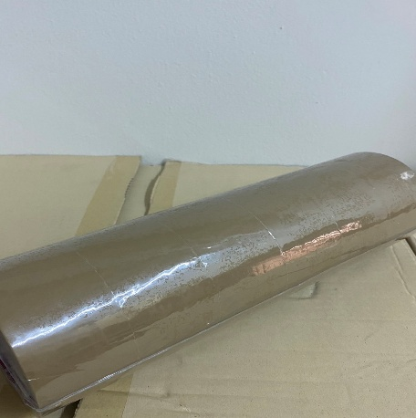 | 25
28 | สก็อตเทปย่น | 1 แพ็ค | 10 ม้วน | 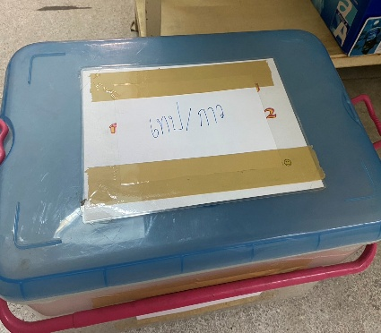 |  | 0
29 | กาวแท่ง |  | 22 แท่ง |  |  | 8
30 | กาวขวด |  | 6 ขวด |  | 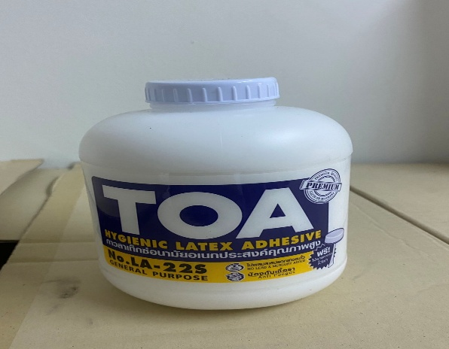 | 4
31 | กรรไกร |  | 10 |  |  | 20
32 | คัตเตอร์ |  | 6 |  | 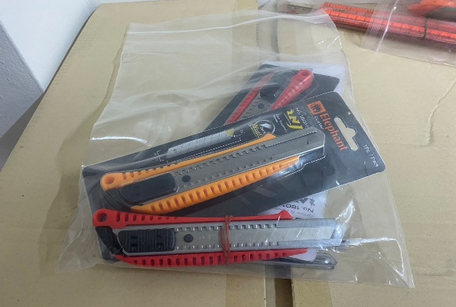 | 12
33 | เครื่องเจาะกระดาษ |  | 1 |  |  | 2
34 | ไม้บรรทัด |  | 4 |  |  | 7

